Sheet2
类别 | 设备信息字段 | 设备信息录入填写处 | 举例 | 备注
供应商信息 | 供应商全称 |  | 百胜(中国)投资有限公司 | 供应商营业执照正式名称
 | 供应商简称 |  | 肯德基 | 供应商简称，如无简称可填全称
 | 供应商支付宝账号 |  | kendeji@kendeji.com | 无支付宝账号的供应商请登录 https://www.alipay.com/ 申请企业支付宝账号，通常申请周期为2到3天
 | 供应商PID |  | 2018810000000000 | 在支付宝账号下的“账号管理"查询PID，创建请参考：https://docs.open.alipay.com/58/103544
 | 供应商应用APPID |  | 2018111111111110 | 可选填，如无APP应用接入，可不填
 | 供应商应用名称 |  | 肯德基 | 可选填，如无APP应用接入，可不填
 | 供应商所属城市 - 省 |  | 北京 | 如实填写
 | 供应商所属城市 - 市 |  | 北京市 | 如实填写
 | 供应商所属城市 - 区 |  | 海淀区 | 如实填写
 | 供应商详细地址 |  | 海淀区人民路1号 | 如实填写
 | 邮政编码 |  | 100001 | 如实填写
 | 联系人 |  | 李丽 | 蚂蚁对接人姓名
 | 联系电话 |  | 13810000000 | 蚂蚁对接人联系方式
 | 联系人邮件 |  | lili@kendeji.com | 蚂蚁对接人联系方式
IoT属性 | 业务场景 | 公交 |  | 蚂蚁内部填写
 | 设备采购模式 | 合作
 | IOT设备类型 | 轻型
 | 管控模式 | 弱
 | 安全方式 | 软安全
 | SDK方式 | IOT公交SDK
 | 设备交易模式 | 有交易
 | 设备类别 | 扫码机具
硬件属性 | 设备名称 |  | 肯德基扫码盒 | 设备通俗名称
 | 供应商设备型号 |  | X100 | 识别设备的型号名称（打印在设备上或设备外包装上的型号名称）
 | 操作系统 |  | Linux | 如实填写
 | CPU |  | AM3352 | 如实填写
 | 内存 |  | 512M | 如实填写
 | 存储 |  | 512M | 如实填写
 | 扬声器 |  | 支持，3W | 如实填写
 | 显示屏尺寸 |  | 11寸 LED点阵 | 如实填写
 | 显示屏分辨率 |  | 64x32 | 如实填写 | 实物图片
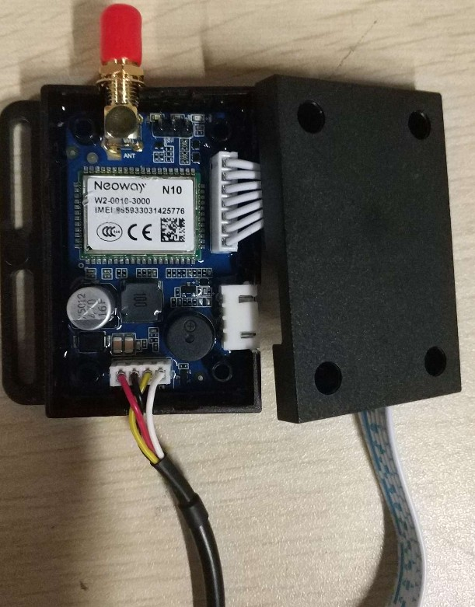
 | 触摸屏 |  | 无 | 如实填写
 | 通讯方式-WIFI |  | 可选 | 如实填写
 | 通讯方式-4G/3G/2G |  | 支持4G | 如实填写
 | 通讯方式-有线网络 |  | 支持 | 如实填写
 | 通讯方式-蓝牙 |  | 支持 | 如实填写
 | 厂商是否支持OTA |  | 支持 | 如实填写
 | 设备实物图片 |  | 见图 | 如实提供
 | 设备设计图片 |  | 见图 | 如实提供 | 设计图片
 | 人脸摄像头 |  | 无 | 如实填写
 | 扫码方式 |  | 摄像头 | 如实填写
 | 扫码读识距离 |  | 10~50cm | 如实填写
 | 打印机 |  | 无 | 如实填写
 | 设备其他说明 |  | 无 | 如实填写
 | 芯片架构类型 |  | ARM Cortex A8 | 如实填写，没有信息项留空
 | 磁盘/Flash空间 |  | 5-10M | 如实填写，没有信息项留空
 | 键盘 |  | 支持无线数字键盘 | 如实填写，没有信息项留空
 | USB接口 |  | 有 | 如实填写，没有信息项留空
 | 特殊功能 |  | 无 | 如实填写，没有信息项留空
 | 备用电池 |  | 无 | 如实填写，没有信息项留空
 | 安装方式 |  | 墙壁螺钉固定 | 如实填写，没有信息项留空
 | 扫描平台 |  | 无 | 如实填写，没有信息项留空
 | SIM卡接口 |  | 支持 | 如实填写，没有信息项留空
 | 底座/立杆/秤 |  | 支持 | 如实填写，没有信息项留空
 | 警示灯 |  | 无 | 如实填写，没有信息项留空
 | 认证 |  | CCC | 如实填写，没有信息项留空
 | 外观Logo |  | 支付宝Logo | 如实填写，没有信息项留空
 | 外观颜色 |  | 蓝色 | 如实填写，没有信息项留空
 | 定制ROM |  | 无 | 如实填写，没有信息可以留空

